关系图
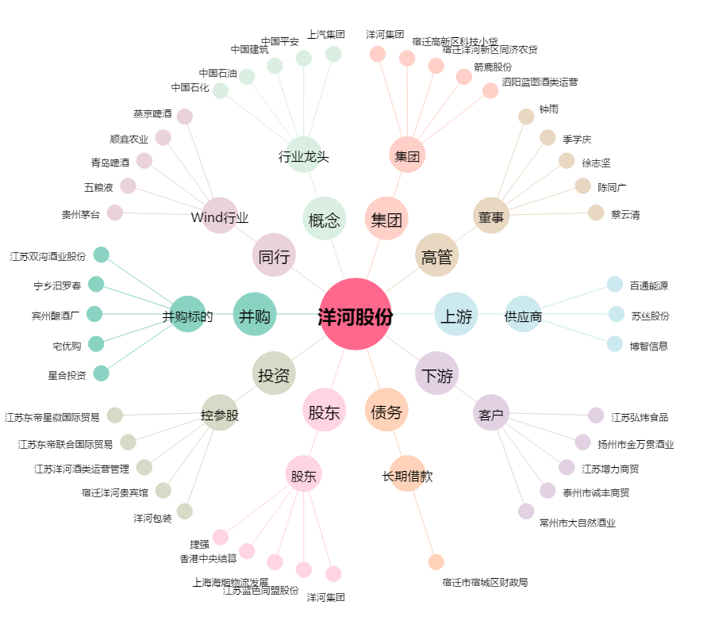
洋河股份[002304.SZ] - 关系概览图

